QnA-20211216
 | Khách hàng : VPO
 | Dự án: RPA PIT TERRA |  | Tổng hợp QnA

＃
 | VBPO |  |  |  | VPO |  |  |  | VBPO
 | Ngày | Người hỏi | Nội dung | Ghi chú | Ngày | Người trả lời | Nội dung trả lời | Ghi chú | Nội dung phản hồi | Trạng thái
1 | 2021-12-16 | TuNA | Xác nhận các trường hợp quét kết quả của robot (theo quy trình robot chỉ kê khai đến bước lưu nháp) |  |  | Ms Trang | Đúng. VPO sẽ check lại, cắm chữ kí số và nộp tờ khai tương tư như BHXH.
2 | 2021-12-16 | TuNA | Trường hợp kê khai: tờ khai bổ sung tại mành hình báo cáo VPO có đặc điểm nhận diện nào không. + Nếu chưa có thì VPO có thể thống nhất 1 format đặt tên tại trường "NAME" hoặc trường "REPORTING MONTH" để có thể dễ nhận biết hơn không + Hoặc thêm một options "Tờ khai chính thức", "Tờ khai bổ sung". | 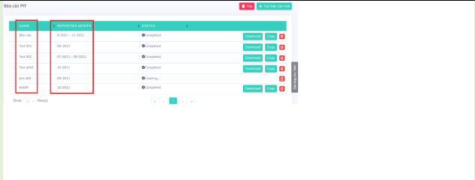 |  | Ms Trang | VPO đang sửa lại màn hình. Sẽ thống nhất tên báo cáo PIT. Dụ định khi tích tờ khai chính thức hoặc bổ sung sẽ hiển thị lên tờ khai trên file excel tải về từ hệ thống. [Cột 02] | 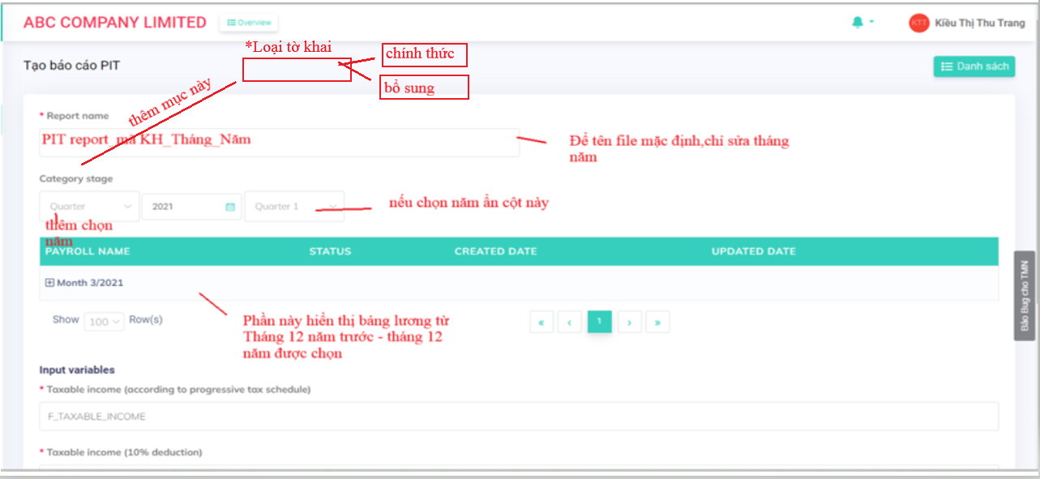
3 | 2021-12-16 | TuNA | Cần VPO tạo một mẫu file execl doanh nghiệp kê khai theo tháng để lấy được đầu vào "Kỳ kê khai" của doanh nghiệp kê khai theo tháng(hiện tại mẫu Report tải về chỉ có Kỳ kê khai theo quý). |  |  |  | 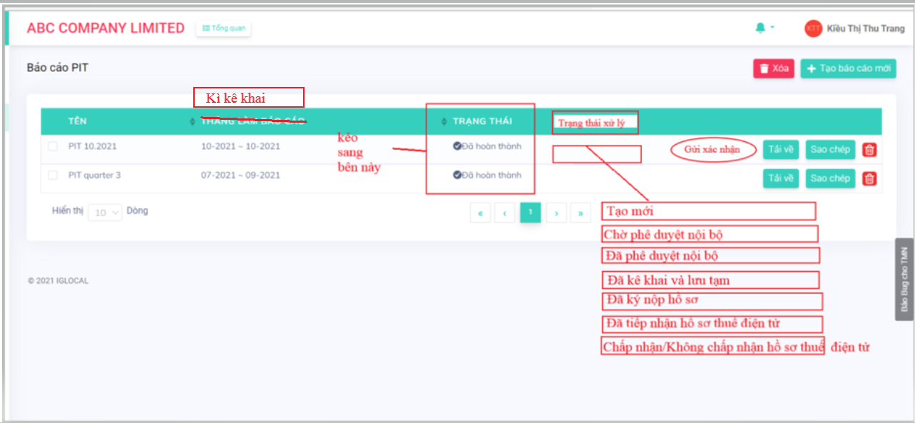 Đã thêm phần này, phía IT đang sửa.
4 | 2021-12-16 | TuNA | Xác nhận user và password của doanh nghiệp robot sẽ lấy từ đâu. |  |  |  | VPO sẽ cung cấp.
5
6
7

QnA-20211202
 | Khách hàng : VPO
 | Dự án: RPA PIT TERRA |  | Tổng hợp QnA

＃
 | Ngày | Người hỏi | Nội dung | Ghi chú | Ngày | Người trả lời | Nội dung trả lời | Ghi chú | Nội dung phản hồi |  | VPO cmt 09/12
1 | 2021-12-02 | TuNA | - Có thể cung cấp user, password thuế của 1 công ty để tìm hiểu các màn hình của trang doanh nghiệp 'http://thuedientu.gdt.gov.vn/' không? |  |  | Ms Trang | VPO gửi thông tin tài khoản và pass. ID: 0316846092-ql Pass: tct1234@ |  | - Nhờ VPO hướng dẫn phần cài đặt login vào trang kê khai thuế doanh nghiệp. - VBPO đã thử làm theo hướng dẫn trang thuế điện tử và đăng nhập thành công được vài lần , còn lại màn hình hiển thị lỗi như hình, |  | Lỗi này mình có thể khởi động lại. Tham khảo thêm link này.https://ehoadon.online/khoi-dong-lai-trinh-duyet hoặc https://www.youtube.com/watch?v=3QeOYc-mxmE
2 | 2021-12-02 | TuNA | - Robot kê khai chỉ lấy thông tin của ''Declaration '' có đúng không ? |  |  | Ms Trang | Đúng
3 | 2021-12-02 | TuNA | - Robot chỉ chạy đến bước lưu bản nháp, trường hợp sau khi quét kê khai hết các công ty thì có điều kiện gì để nhận biết hồ sơ khai tại công công ty đó robot đã kê rồi, và pending quy trình trong trường hợp chạy real-time |  |  | Ms Trang | Phần này VPO sẽ sửa màn hình để cập nhật lại trạng thái tương tự như phần BHXH
4 | 2021-12-02 | TuNA | - Ở mục #1 QnA-211107: Chị Trang có xác nhận sẽ sửa lại màn hình để nhận biết doanh nghiệp nào cần kê khai. Vậy điểm nhận biết đã được I-Glocal update hay chưa? |  |  | Ms Trang | Hiện tại VPO và phía IT vẫn đang làm.
5 | 2021-12-02 | TuNA | - Trạng thái khi lấy file báo cáo PIT là "Completed" phải không? Vậy sau khi kê khai xong robot có phải update lại trạng thái ở terra không? |  |  | Ms Trang | Phần này bên VPO dự định sẽ thêm phần phê duyệt. Robot sẽ lất file Ở trạng thái''Đã phê duyệt nội bộ''
6 | 2021-12-02 | TuNA | - Trường hợp màn hình "Báo cáo PIT" tại 1 công ty có nhiều file báo cáo, thì có trạng thái nào để xác nhận file báo cáo đã kê khai hay chưa kê khai hay không ? Hoặc xác định file báo cáo mới nhất cần kê khai |  |  | Ms Trang | Phần này VPO sẽ sửa màn hình để cập nhật lại trạng thái tương tự như phần BHXH.
7 | 2021-12-02 | TuNA | - Cần nhờ VPO tạo 2 đến 3 file kê khai test để lấy được format file name |  |  | Ms Trang | Đồng ý
8 | 2021-12-02 | TuNA | - Trong video hướng dẫn thì người kê khai lấy dữ liệu ở trường [26] đổ vào trường [27] ở trang thuế điện tử. Vậy khi robot kê khai thì mặc định luôn là như trên hay có trường hợp khác hay không? | 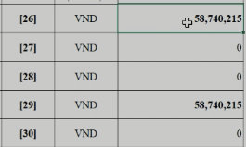 Theo như trong video thì trường [26], [29] tại trang thuế điện tử là trường tự động tính |  | Ms Trang | Trường 27 sẽ đổ vào cột 27 trên trang thuế điện tử. Do lúc đó trên terra chưa hoàn thiện đúng số liệu báo cáo. Tất cả các trường trên trang thuế điện tử sẽ kê khai giống hệt sheet "Declaration"
9 | 2021-12-02 | TuNA | - Tương tự dữ liệu tại trường [29] file input đổ vào trường [30] tại form kê khai thuế điện tử |  |  | Ms Trang | Tương tự như trường 27
10 | 2021-12-02 | TuNA | - Trường U14 file input khi xuất file ở terra mặc định là Mã số thuế có sẵn đúng không? Hay phải lấy dữ liệu MST từ D14->M14 ở file input |  |  | Ms Trang | Phần này chưa hiểu rõ. Khi đăng nhập trên trang thuế, MST tự động cập nhật, không cần nhập thông tin MST. |  | - Khi file input được cập nhật đầy đủ thì trường MST sẽ nằm ở D14 -> Q14, hay VPO sẽ update đầy đủ tại trường U14 |  | Trường MST sẽ lấy ở D14
11 | 2021-12-02 | TuNA | - Xác nhận những file báo cáo tại trang "Báo cáo PIT" chỉ gồm những file báo cáo "đã phê duyệt(nội bộ)" có đúng không? |  |  | Ms Trang | Đúng
12 | 2021-12-02 | TuNA | - Ngoài status complete còn có các trạng thái khác hay không? Nếu có trạng thái đó là gì? Bot có cần thao tác tại các trạng thái này hay không? |  |  | Ms Trang | Có. Như ở trên có nói sẽ sửa tương tự như phần BHXH nên sẽ cập nhật
13 | 2021-12-02 | TuNA | - Trong file báo cáo download từ terra về thì tờ khai tính theo quý kê khai. Còn mẫu tại trang kê khai trực tuyến là tính theo tháng => Xác nhận kê theo theo quý hay theo tháng ? - Theo video tại màn hình chọn tờ khai chỉ chọn được kỳ kê khai theo tháng. | 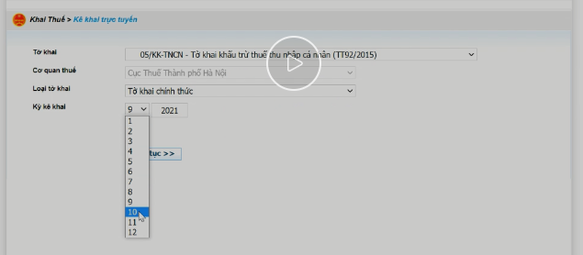 |  | Ms Trang | - Ở khách hàng quay demo là kê khai theo tháng. Phần này file lấy từ terra VPO sẽ báo team IT sửa lại cho chính xác. Tuy nhiên như chị đã nói sẽ có khách hàng kê khai theo quý, có khách hàng kê khai theo tháng. -Theo video, màn hình chọn tờ khai chỉ chọn được kì kê khai theo tháng vì bên này là văn phòng đại diện nên nộp theo tháng. Nếu khách hàng kê theo quý thì màn hình chỉ cho chọn kì kê khai theo quý.(Phần này là mặc định trên trang thuế điện tử) |  | - Vậy nhờ phía VPO cấp thêm cho VBPO 1 user doanh nghiệp kê khai theo tháng, để robot có thể bắt được màn hình kê khai theo tháng. (user VPO cung cấp ở trên doanh nghiệp kê khai theo quý) | 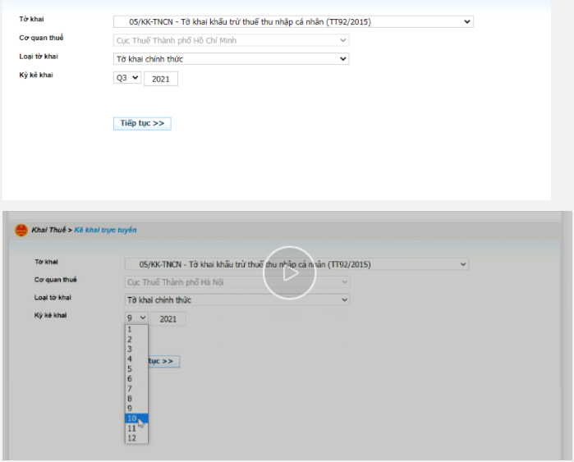 | VPO gửi thông tin tài khoản và pass. TK: 0109411417-QL Pass: 123456aA@ 2 tk trên thuế điện tử là tài khoản thật. VBPO có thể nghiên cứu nhưng đừng làm mất dữ liệu của công ty khách hàng.
14 | 2021-12-02 | TuNA | - File report khi xuất ra từ terra thì tại sheet 'Declaration (EN)' hàng D110 -> D113 có những con số như vậy => do lỗi hệ thống terra hay đặc điểm nào khác không? - File report do VPO gửi và file report VBPO download trên terra về đều bị như vậy. |  |  | Ms Trang | Phần này không có đặc điểm gì. VPO sẽ xóa hết những phần không liên quan này.
15 | 2021-12-02 | TuNA | - Những con số xuất ra tại cột U, V như hình có cần quan tâm không? |  |  | Ms Trang | Không.VPO sẽ xóa hết những phần không liên quan này.
16 | 2021-12-02 | TuNA | - Ở trường "Đối tượng" có luôn chọn options là "Người nộp thuế" phải không hay còn trường hợp khác? - Theo video MST login doanh nghiệp có cụm kí tự "-ql", còn tại form kê khai thuế thì MST chỉ có 10 số. Vậy khi login MST người dùng vẫn nhập đầy đủ có cụm kí tự sau, hay chỉ cần MST 10 số là đủ rồi ( theo mẫu file input thì MST cũng có 10 số, không có kí tự) | 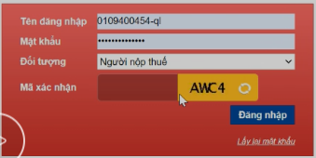 |  | Ms Trang | -Đúng, Đối tượng luôn là ''Người nộp thuế' -Khi login MST người dùng cần nhập đầy đủ có cụm kí tự sau.
17 | 2021-12-02 | TuNA | - Mã số thuế file input do VPO gửi tại sheet "Declaration (EN)" không khớp, nhờ VPO xác nhận lại |  |  | Ms Trang | Do phần đó chưa hoàn chỉnh. Hiện tại phía IT đã sửa lại hiện MST chính xác, trùng khớp MST với nhau.
18 | 2021-12-02 | TuNA | - Theo video thì MST file input kê khai khác so với MST kê khai tại form kê khai thuế điện tử (Có đến 3 mã số thuế) => Do video quay mẫu hay bình thường quy trình kê khai tại VPO vẫn như vậy? |  |  | Ms Trang | Do file mẫu chưa hoàn chỉnh. Hiện tại phía IT đã sửa lại hiện MST chính xác,trùng khớp MST với nhau.

2. Quy trình Kê khai thuế doanh
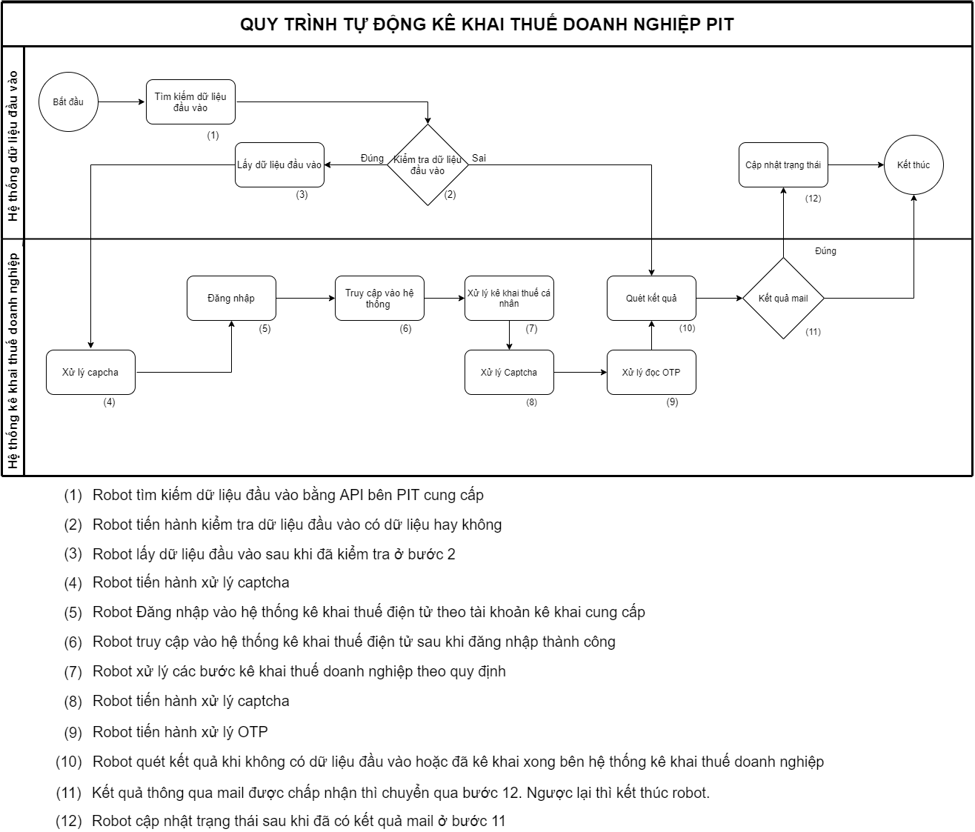

Link vẽ: https://drive.google.com/file/d/1AHLqaJHzqt7gCKfgNUBwLwcKoxy24iqz/view?usp=sharing

Link vẽ: https://drive.google.com/file/d/1AHLqaJHzqt7gCKfgNUBwLwcKoxy24iqz/view?usp=sharing

Link hình vẽ: https://drive.google.com/file/d/1WFUoy2RXAzsWi5j7ZQKNYMFDRdTXXx0H/view?usp=sharing

